상품제안서
쿠비녹스 라이스쿡 멀티 6종 | 상품코드: S12931

 |  |  |  |  |  |  | 02-713-8555 | www.synergygift.co.kr
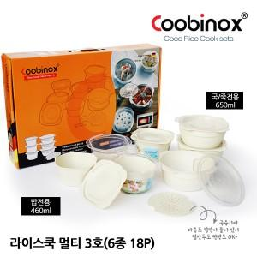

【상세/제작정보】 | 인체에 무해한 BPA FREE 재질로 더욱 간편한 전자렌지 조리용기

【인쇄/포장옵션】 | 스티커 / 포장지포장

【공급단가】 | 수량 | 100~ | 300~ | 500~ | 1,000~ | 2,000~
*VAT별도 | 단가 | 5,450원 | 5,270원 | 5,090원 | 4,910원 | 4,730원

【상품 URL】 | https://synergygift.co.kr:443/src/goods_detail.php?gdno=14441

